Sheet1
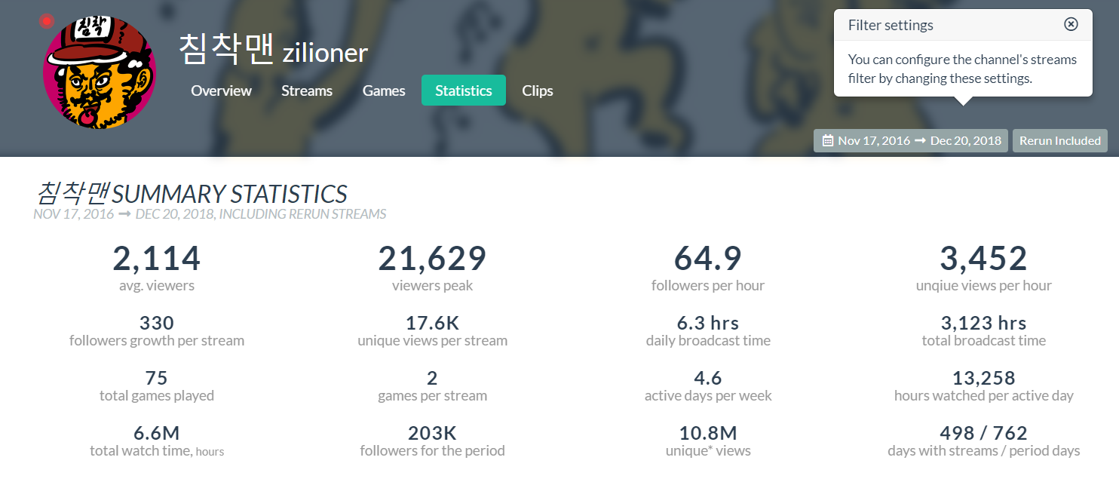
유튜브 | social blade |  | 시각화 및 유형 공백은 단순 수치형태.

데이터유형 | 시각화 | 유형 | 세부내용 | 사이트 | 코드 | 참조링크
업로드 컨텐츠 수 |  |  |  | sb | sb-1 | https://socialblade.com/youtube/channel/UC-i2ywiuvjvpTy2zW-tXfkw
구독자 수 |  |  |  | sb | sb-2
총 조회수 |  |  |  | sb | sb-3
국가 |  |  |  | sb | sb-4
주 컨텐츠 타입 |  |  |  | sb | sb-5
아이디 생성일 |  |  |  | sb | sb-6
일별 구독자수 변화 | 그래프 | 꺾은선 | 1초간격 그래프도 제공함. | sb | sb-7
일별 구독자수 증가량 | 그래프 |  |  | sb | sb-8
일별 총 조회수 증가량 |  |  |  | sb | sb-9
일별 구독자 수 |  |  |  | sb | sb-10
1달간격 1일 평균 조회수 | 그래프 | 꺾은선 |  | sb | sb-11
월간 총 조회수 | 그래프 | 꺾은선 | 월간 총 조회수를 통해서 컨텐츠당 평균 조회수 추정 | sb | sb-12
추정 향후 구독자 수. |  |  |  | sb | sb-13
비슷한 구독자 수를 가진 크리에이터 목록 |  |  |  | sb | sb-14

트위치 | tm=twitch metrics |  | tt = twitch tracker

데이터유형 | 시각화 | 유형 | 세부내용 | 사이트 | 코드 | 참조링크
방숭중 시청자수 변화(최근 1주일간) | 그래프 | 꺾은선 | 컨텐츠에 따라 그래프의 색이 구분됨 | tm | tm-1 | https://www.twitchmetrics.net/c/103825127-hanryang1125
90일간 총 조회수 변화 | 그래프 | 추세선 |  | tm | tm-2
90일간 총 팔로워수 변화 | 그래프 | 추세선 |  | tm | tm-3
90일간 스트리밍 별 평균 시청자 수 | 그래프 | 막대 |  | tm | tm-4
90일간 스트리밍 시간 및 컨텐츠 | 그래프 | 막대 |  | tm | tm-5
한달 간 총 스트리밍 시간 |  |  | 전달대비 증가율 포함 | tt | tt-1 | https://twitchtracker.com/zilioner
총 방송시간 |  |  |  | tt | tt-2
지난 30일간 평균 시청자 수 |  |  | 그 이전 30일 대비 증가율 포함 | tt | tt-3
평균 시청자 수 |  |  |  | tt | tt-4
지난 30일간 시청자수 최고점 |  |  |  | tt | tt-5
시청자수 최고점 |  |  |  | tt | tt-6
지난 30일간 팔로워 변화량 |  |  | 이전 30일 대비 증가율 포함 | tt | tt-7
팔로워 수 |  |  |  | tt | tt-8
지난 30일간 Unique views |  |  | 이전 30일 대비 증가율 포함 | tt | tt-9
총 Unique views |  |  |  | tt | tt-10
지난 30일간 시청된 시간 |  |  | 10명이 10시간 봤으면 100시간 개념 | tt | tt-11
총 시청된 시간 |  |  |  | tt | tt-12
평균 시청자수 성장 추세 |  |  |  | tt | tt-13
시청자 수 고점 |  |  |  | tt | tt-14

(개별)동시 시청자 수 변화 | 그래프 | 꺾은선 |  | tt | tt-15 | https://twitchtracker.com/zilioner/streams/31981646496
(개별)영상 클립 이미지 | img | 점그래프 |  | tt | tt-16
(개별) 스트리밍 시작시간 |  |  |  | tt | tt-17
(개별) 평균 시청자수 |  |  |  | tt | tt-18
(개별) 스트리밍 runtime |  |  |  | tt | tt-19
(개별) 시간당 팔로워 증가량 | 그래프 | 막대 |  | tt | tt-20
(개별) 시간 영상 송출 기기 수 |  |  |  | tt | tt-21
(개별) 스트리밍 한 컨텐츠 명 |  |  |  | tt | tt-22
(개별) 현재 시청자 수 |  |  |  | tt | tt-23

summary statistics |  |  |  | tt

